Estadísticas
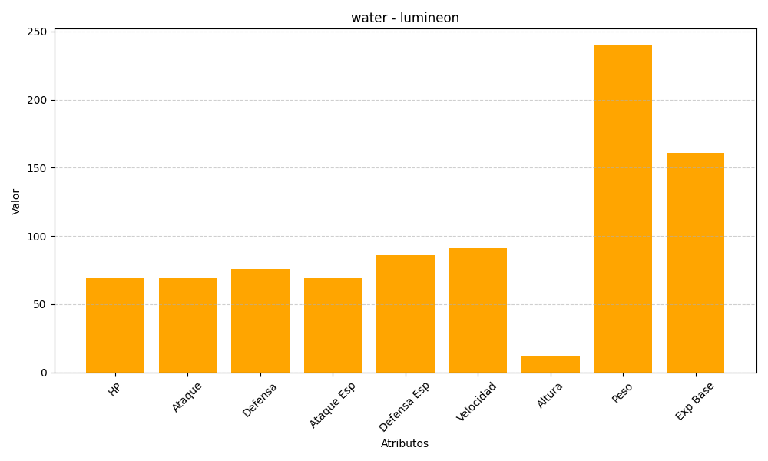
ID | Nombre | Tipo | HP | Ataque | Defensa | Ataque Especial | Defensa Especial | Velocidad | Altura | Peso | Experiencia Base
457 | lumineon | water | 69 | 69 | 76 | 69 | 86 | 91 | 12 | 240 | 161

